基本
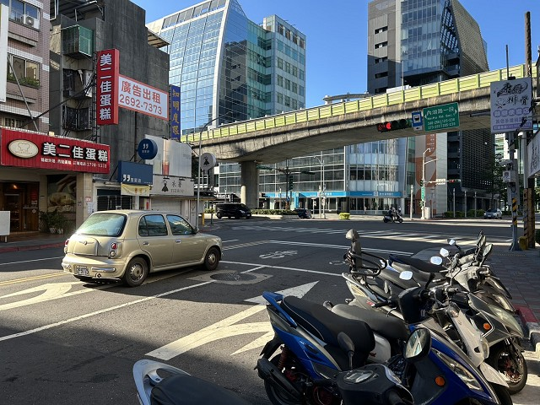
站號： | NI001 |  |  |  | 簡圖： |  |  |  | N
站名： | 內湖路~基湖路 |  |  |  |  |  | 環山路一段 |  | ↑
 |  |  |  |  |  |  | D

 |  |  |  |  | 內湖路一段 |  |  |  | 內湖路一段
日期： | 2025-09-11 | (Thu) |  |  |  | C |  | A
天候： | 晴

時制： | 週期 | 分相數 |  |  |  |  | B
晨峰 | 200 | 6 |  |  |  |  | 基湖路
昏峰 | 200 | 6

方 向： | A | B | C | D | 站號 | 站名 | 時段 | 方向 | 交通量 | 車種百分比
路段名： | 內湖路一段 | 基湖路 | 內湖路一段 | 環山路一段 |  |  |  |  |  | 大型車 | 小型車 | 機車
總車道數： | 3 | 2 | 3 | 2 | NI001 | 內湖路~基湖路 | 上午 | A | 1063 | 4% | 39% | 57%
劃分島右側： |  |  |  |  |  |  |  | B | 485 | 7% | 45% | 48%
劃分島左側： |  |  |  |  |  |  |  | C | 1577 | 3% | 33% | 64%
調撥車道： |  |  |  |  |  |  |  | D | 559 | 2% | 53% | 45%
公車專用道： |  |  |  |  |  |  |  | E
上匝道： |  |  |  |  |  |  |  | F
下匝道： |  |  |  |  |  |  | 下午 | A | 1210 | 3% | 36% | 61%
自行車道： |  |  |  |  |  |  |  | B | 905 | 2% | 39% | 59%
 |  |  |  |  |  |  |  | C | 1305 | 4% | 41% | 55%
管制： |  |  |  |  |  |  |  | D | 293 | 4% | 42% | 54%
 |  |  |  |  |  |  |  | E
 |  |  |  |  |  |  |  | F

相片A： | 內湖路一段
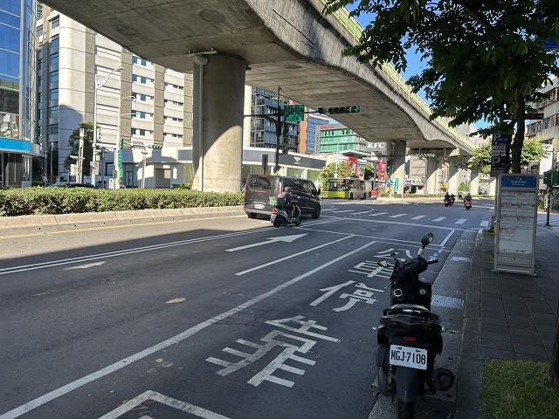

相片B： | 基湖路
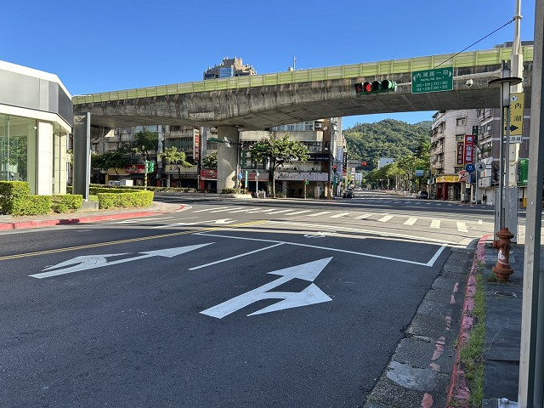

相片C： | 內湖路一段
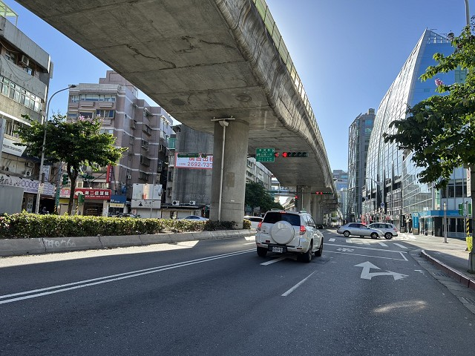

相片D： | 環山路一段

